１．Login画面
１．Login画面

画面 | 説明

ガソリンスタンド管理
メール:
パスワード:
ログイン
 |  | Giao diện đăng nhập vào hệ thống quản lý

 |  |  | 1. Email
 |  |  |  | Địa chỉ email đăng nhập

 |  |  | 2. Mật khẩu

1
 |  |  | 3. Button đăng nhập hệ thống

2
 |  | Sau khi đăng nhập thành công sẽ chuyển đến
 |  | giao diện Danh sách trạm xăng.

3

２．GasStationFeedbackView画面
２．GasStationFeedbackView画面

画面 | 説明

投稿の閲覧
 |  | Hiển thị thông tin của trạm xăng,
 |  | Các feedback của người tiêu dùng về trạm xăng

ガソリンスタンド:
1
XXXX
 |  | 1. Tên trạm xăng

 |  | 2. Loại xăng trạm xăng cung cấp
種類:
2
A92, A95
 |  | 3. Thời gian feedback
住所:
Số 1, Tô Ký, Quận 12
3
 |  | 4. Địa chỉ

開館時間:
7h ~ 22h
 |  | 5. Rating
4
評価:
 |  | 6. Danh sách feedback
5
Good
 |  | 7. Thời gian mở cửa
6
9999年99月99日
xxxxxxxxxxxxxxxxxxxxxxxxxxxxxxxxxxxxxxxxxxxxxxxxxxxxxxxxxxxxxxxxxxxxxxxxxxxxxxxxxxxxxxxxxxxxxxxxxxxxxxxxxxxxxxxxxxxx
 |  | 8. Nội dung feedback
7
8
 |  | 9.Quay về trang danh sách

9999年99月99日
xxxxxxxxxxxxxxxxxxxxxxxxxxxxxxxxxxxxxxxxxxxxxxxxxxxxxxxxxxxxxxxxxxxxxxxxxxxxxxxxxxxxxxxxxxxxxxxxxxxxxxxxxxxxxxxxxxxx

9999年99月99日
xxxxxxxxxxxxxxxxxxxxxxxxxxxxxxxxxxxxxxxxxxxxxxxxxxxxxxxxxxxxxxxxxxxxxxxxxxxxxxxxxxxxxxxxxxxxxxxxxxxxxxxxxxxxxxxxxxxx

戻る
9

３．GasStationAdd画面
３．GasStationAdd画面

画面 | 説明

ガソリンスタンド登録
 |  | Đăng ký mới thông tin trạm xăng

 |  | 1. Tên trạm xăng

ガソリンスタンド名:
1
 |  | 2. Loại xăng cung cấp

 |  | 3. Longitude tọa độ trên bản đồ
種類:
92
 |  | 4. Latitude tọa độ trên bản đồ
2
95
 |  | 5. Quận/ Huyện

Longitude:
 |  | 6. Địa chỉ
3
 |  | 7. Thời gian mở cửa

Latitude:
 |  | 8. Rating
4
 |  | 9. Đăng ký thông tin vào DB
住所:
5
 |  | 10. Quay về trang danh sách

6

開館時間:
7

評価:
Good
Mid
Bad
8

登録
戻る
9
6
10

４．GasStationEdit画面
４．GasStationEdit画面

画面 | 説明
ガソリンスタンド更新

 |  | Load và Chỉnh sửa thông tin trạm xăng

 |  | 1. Tên trạm xăng
ガソリンスタンド名:
1
ABC
 |  | 2. Loại xăng cung cấp

種類:
92
 |  | 3. Longitude tọa độ trên bản đồ

2
95
 |  | 4. Latitude tọa độ trên bản đồ

 |  | 5. Quận/ Huyện
10.44856041
Longitude:
3
 |  | 6. Địa chỉ

 |  | 7. Thời gian mở cửa
Latitude:
11.24856041
4
 |  | 8. Rating

住所:
Quận 12
 |  | 9. Đăng ký thông tin vào DB
5
 |  | 10. Quay về trang danh sách
Số 1, Tô Ký
6

7h ~ 22h
開館時間:
7

評価:
8
Good
Mid
Bad

更新
9
6
戻る
10

５．GasStationList画面
５．GasStationList画面

画面 | 説明
ガソリンスタンド一覧
6
マップ
 |  | Hiển thị danh sách các trạm xăng
 |  | Có thể lọc danh sách các trạm xăng theo các tiêu chí:
 |  |  | Tên trạm xăng, Loại xăng, Quận

ガソリンスタンド名:
 |  | 1. Tên trạm xăng
1
 |  | 2. Loại xăng
種類:
92
 |  | 3. Quận/ Huyện
2
95
 |  | 4. Thực hiện chức năng tìm kiếm

 |  | 5. Danh sách các trạm xăng
地区:
3
検索
 |  | 6. MapBtn
 |  | 7. AddBtn
 |  | Ngoài ra,
4
7
登録
 |  | ● | Khi di chuyển chuột đến ガソリンスタンド名
 |  | thì hiển thị popup vị trị của trạm xăng tương ứng lên bản đồ

ガソリンスタンド名
種類
地区
Longitude, Latitude
評価
5
 |  | ● | Khi click vào ガソリンスタンド名
 |  | thì di chuyển đến trang thông tin feedback của trạm xăng
ABC
92, 95
Quận 12
10.2015800, 12.0479264
Edit
Del
 |  | ● | Khi click vào Edit
 |  | thì di chuyển đến trang Chỉnh sửa thông tin trạm xăng
ABC1
92
Quận 1
14.2015800, 10.0479264
Edit
Del
DEF
92, 82
Quận 5
10.5015800, 12.1479264
Edit
Del
 |  | ● | Khi click vào Del
 |  | thì xóa thông tin trạm xăng

 |  | ● | 評価
 |  |  | Tốt: | Đỏ
 |  |  | Trung bình: | Xanh
 |  |  | Xấu: | Xám
画面Mapポップアップ | 説明

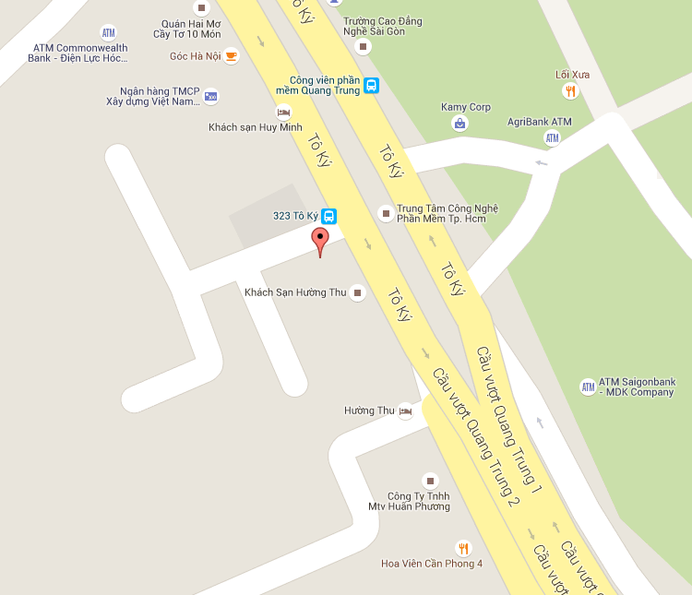
1
2
 |  | MapPopup, hiển thị trị trí của trạm xăng trên
 |  | bản đồ.

 |  | 1. Tên trạm xăng

 |  | 2. Bản đồ

６．GasStationMap画面
６．GasStationMap画面

画面 | 説明
ガソリンスタンド
1
一覧
 |  | Hiển thị tất cả các trạm xăng lên bản đồ
 |  | Dựa vào phạm vi hiển thị của bản đồ.

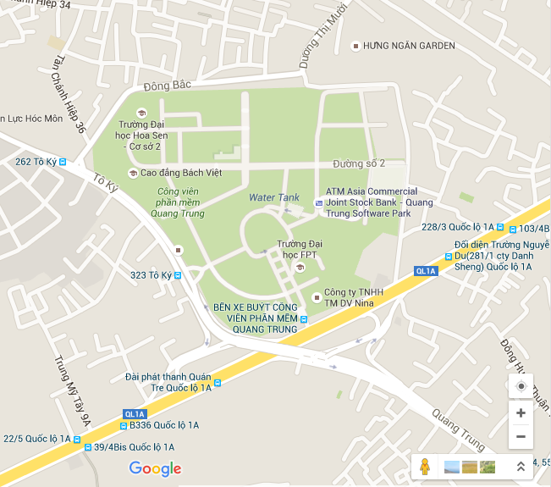
 |  | Màu sắc của điểm hiển thị phụ thuộc vào đánh giá:

 |  |  | Tốt: | Đỏ
 |  |  | Trung bình: | Xanh
 |  |  | Xấu: | Xám

 |  | Khi click vào điểm trên map, hiển thị popup thông tin trạm xăng

画面 | 説明

 |  | Popup thông tin trạm xăng

ABC
1
 |  | 1. Tên trạm xăng

 |  | 2. Loại xăng
2
A92, A95
 |  | 3. Địa chỉ
住所
xxxxxxxxxxxxxxxxxxxxxxxxxxxxxxxxxxxxxxxxxxxxxxxxxxxxxxxxxxxxxxxxxxxxxxxxxxxxxxxxxxxxxxxxxxxxxxxxxxxxxxxxxxxxxxxxxx
 |  | 4. Thời gian mở cửa
3
 |  | 5. Di chuyển đến trang chỉnh sửa thông tin trạm xăng

開館時間
7h~22h
 |  | 6. Xóa thông tin trạm xăng
4

更新
削除
5
6

